全体構成
現行構成

1 ページ |  | 2 ページ |  | 3 ページ |  | 4 ページ | 5 ページ | 6 ページ | 7 ページ | 8 ページ

表紙 |  | コメント |  | 経営理念 |  | 委託開発製品紹介 | 自社製品紹介 | 品質取り組み・ISO | 会社外観・会社沿革 | 会社概要・MAP・拠点

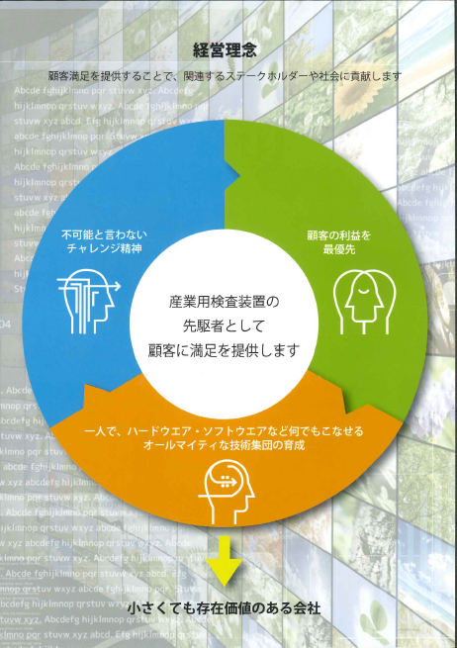
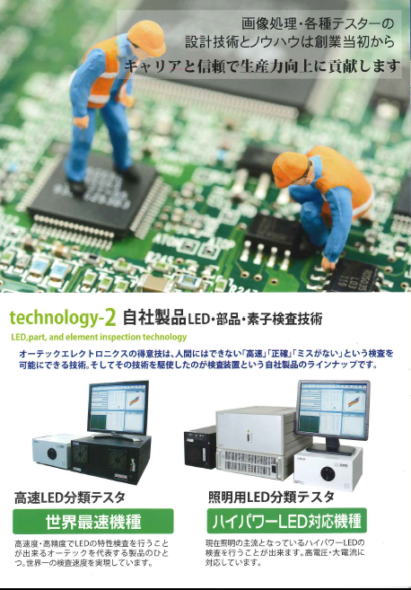
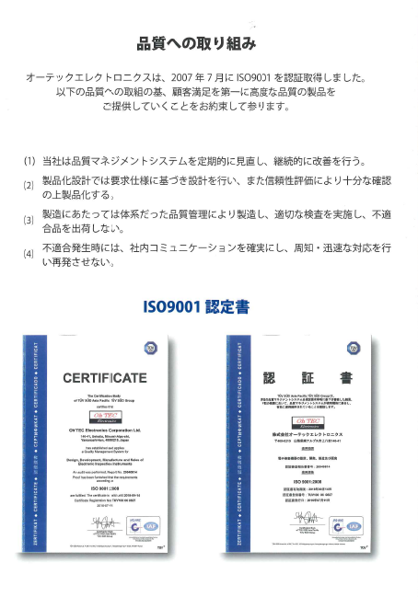

改訂構成

1 ページ |  | 2 ページ |  | 3 ページ |  | 4 ページ | 5 ページ | 6 ページ | 7 ページ | 8 ページ

表紙 |  | キャッチコピー・経営理念 |  | 品質方針・会社沿革 |  | 製品案内（特注品・委託・Iot） | 製品案内（LEDテスタ・POS-4） | 製品案内（除菌器・ワインサーバー） | 仕事の流れ漫画 | 背表紙

【必須】 |  |  |  |  |  |  |  |  |  | 【必須】
 | 社名・ロゴ・キャッチコピー |  |  |  |  |  |  |  |  |  | 会社概要・会社外観・拠点

【変更点】 |  | 【変更点】 |  | 【変更点】 |  |  |  |  |  | 【変更点】
 | 挿入画デザイン変更 |  | 全面改訂 |  | 沿革修正 |  |  |  |  |  | 地図省略

キャッチコピー
経営理念
■*************
■*************
■*************
除菌器
■*************
■*************
■*************
会社概要
■*************
■*************
■*************
会社沿革
■*************
■*************
■*************
特注品
■*************
■*************
LEDテスタ
■*************
■*************
仕事の流れ漫画

挿入画デザイン

Iot
■*************
■*************
キャッチコピー
内容掘り下げ
■*************
■*************
■*************
会社外観

ワインサーバー
■*************
■*************
■*************

品質取り組み
■*************
■*************
■*************

製造委託
■*************
■*************
POS-4
■*************
■*************
拠点

必要素材 （依頼時に必要）

・キャッチコピー |  | ・経営理念 （文書） |  | ・会社沿革 （文書） |  | ・特注品 （画像、イラスト） | ・LEDテスタ （画像、イラスト） | ・除菌器 （画像、イラスト） | ・仕事の流れの構想 | ・会社概要 （文書）
・社名ロゴ |  |  |  |  |  | ・特注品 （紹介文書） | ・LEDテスタ （紹介文書） | ・除菌器 （紹介文書） | ・仕事の流れの紹介文書 | ・会社外観 （画像）
 |  | ・キャッチコピー掘り下げ（文書） |  | ・品質取り組み （文書） |  | ・Iot （画像、イラスト） | ・POS-4 （画像、イラスト） | ・ワインサーバー （画像、イラスト） |  | ・拠点 （文書）
 |  |  |  |  |  | ・Iot （紹介文書、成功事例） | ・POS-4 （紹介文書） | ・ワインサーバー （紹介文書）
 |  |  |  |  |  | ・製造委託 （画像、イラスト）
 |  |  |  |  |  | ・製造委託 （内容、業務紹介文書）

依頼項目

・挿入画デザイン |  | ・レイアウト |  | ・レイアウト |  | ・レイアウト | ・レイアウト | ・レイアウト | ・レイアウト | ・レイアウト
・レイアウト |  |  |  |  |  |  |  |  | ・漫画

1P (表紙・キャッチコピー）

素材 |  | 担当 | 進捗
キャッチコピー |  | 全社 | 完了

 | 今日より便利な明日をつくる

会社ロゴ |  | 西山 | 完了

4P (特注・Iot・製造委託)
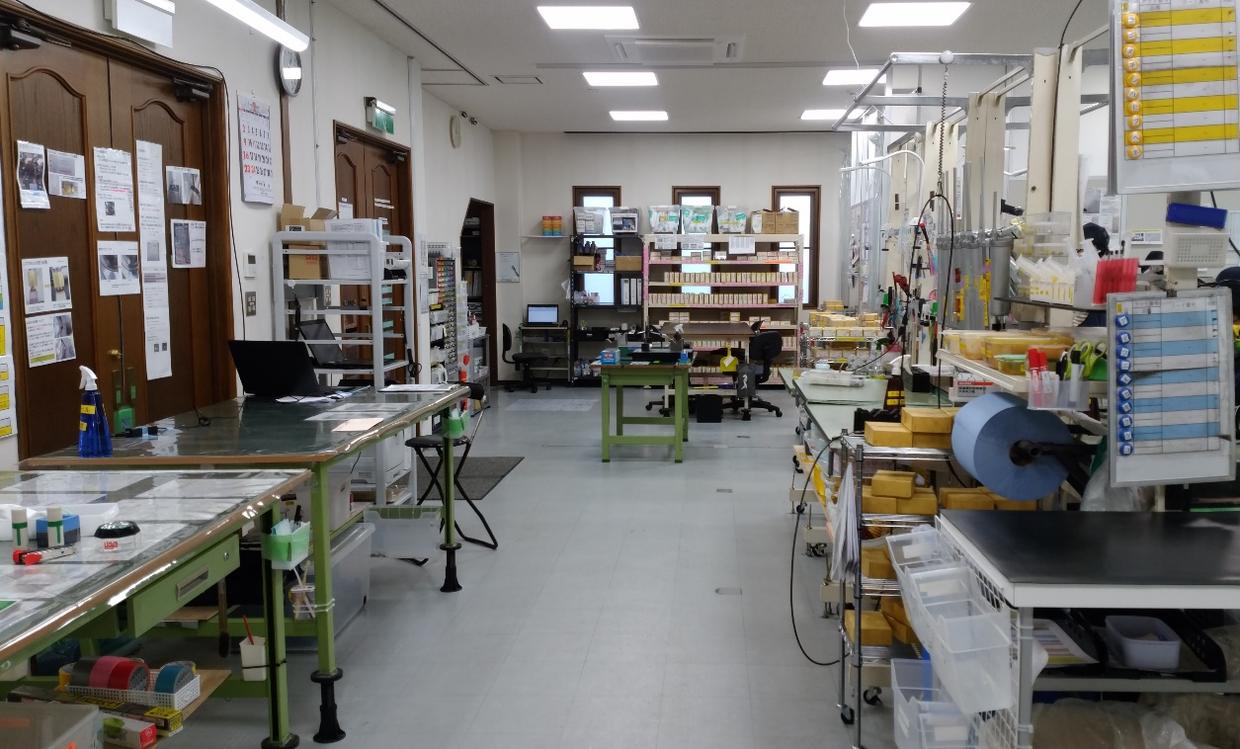
素材 |  | 担当 | 進捗

特注 |  | 齊藤 | PLC、制御盤の絵と説明を入れる

Iotを使用した現場効率改善事例
 |  | 齋藤K | 完了
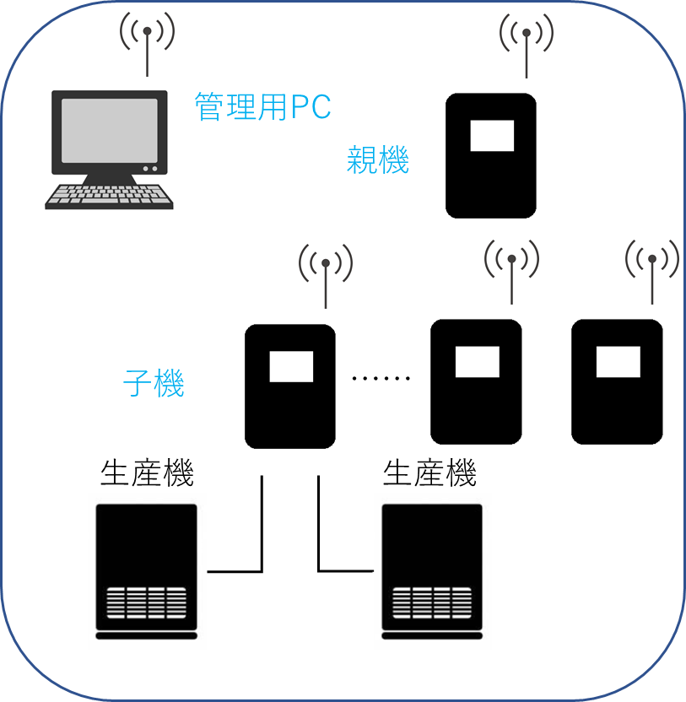

 |  |  |  | 図は、工場内の生産設備の稼働状況、生産数などのデータを管理用PCでリモート監視する使い方です。
 |  |  |  | ほかにも、温度・湿度・明るさなど各々の状況に応じて必要なデータを取り込むことにより
 |  |  |  | 製品の品質や設備稼働率の向上、生産現場の負荷軽減などを実現できます。

製造委託 |  | 西山 | 完了 | ・・写真がパットしない。後日差し替えかも

 | 小ロットから量産品まで柔軟に対応します。
 | 検査機メーカーならではの徹底した品質管理で不具合品の流出を未然に防ぎます。

5P (LEDテスタ・POS-4)
素材 | 担当 | 進捗

LEDテスタ | LED事業部 | 完了
 |  |  | 世界最速機種 |  |  | ハイパワーLED対応機種
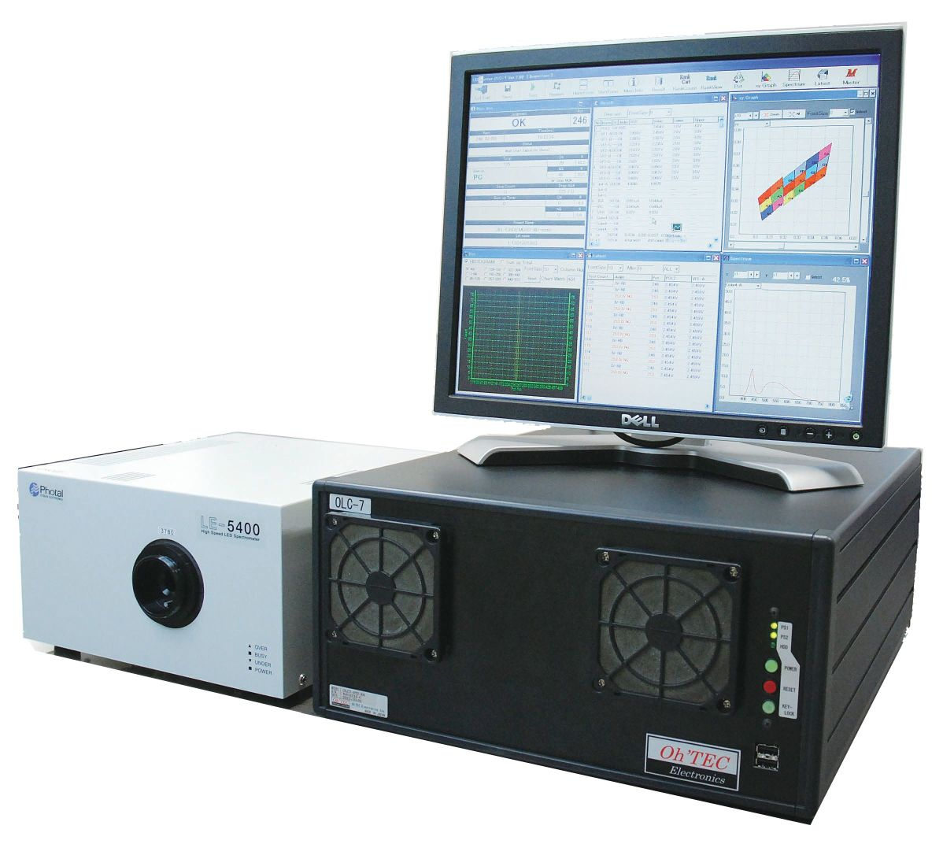 |  |  | 高速度・高精度でLEDの特性検査を行なうことができる製品 世界一の検査速度を実現しています。 |  | 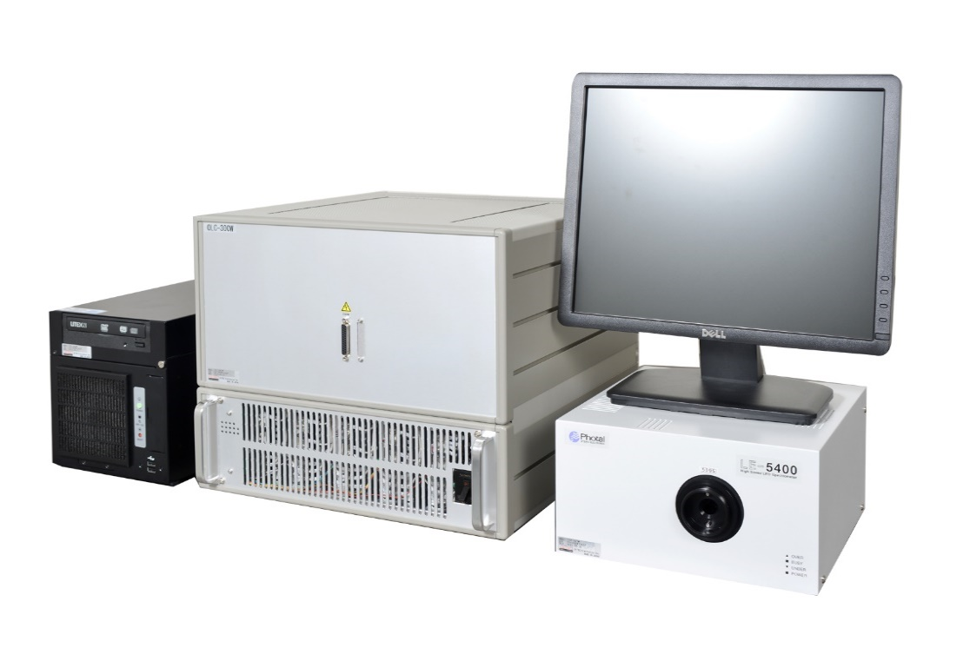 | 照明用LEDなどの高電圧・大電流を必要とする検査を行なうことが出来ます。

POS-4 | LED事業部 | 完了

 |  |  |  | ポケットオシロスコープ POS-4
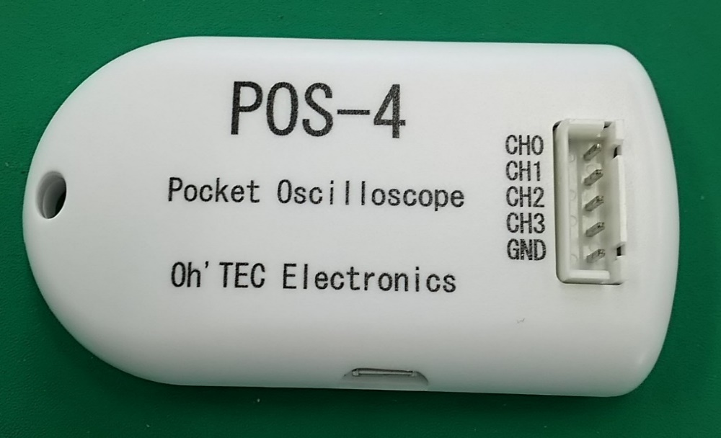 |  |  |  | 手軽に計測が可能なポケットサイズのオシロスコープです。 スマートフォン、タブレット等に接続するだけで、場所や電源を気にせずに波形を計測することができます

6P (除菌器・ワインサーバー)
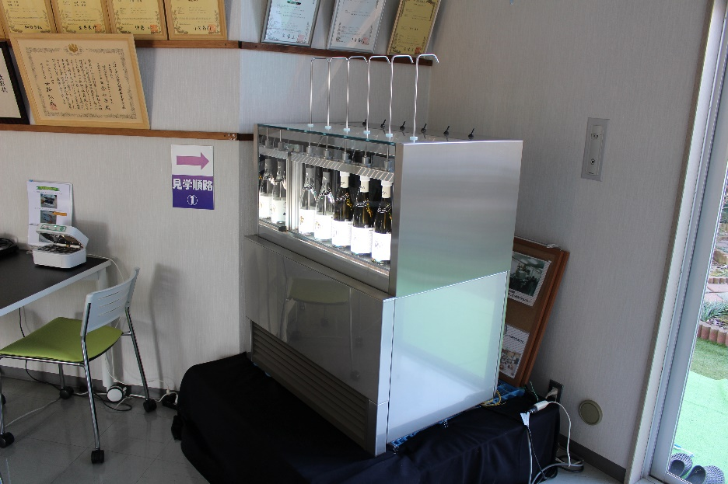
素材 |  | 担当 | 進捗

除菌器 |  | 西山 | 完了
・別途チラシ、資料、HPあり

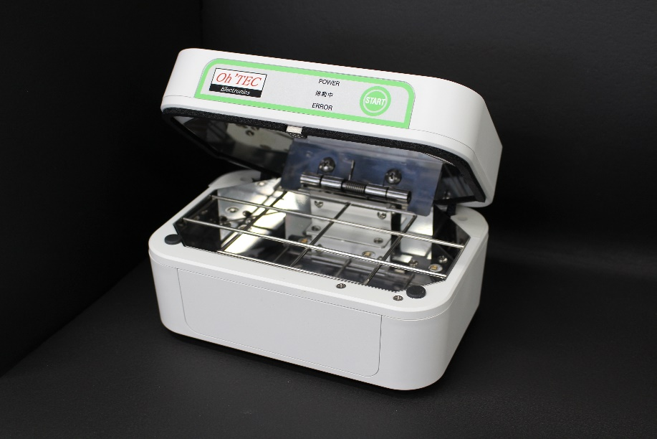

ワインサーバー |  | 齋藤K | 未
・別途チラシ、資料、HPあり
 | ↓差し替え （映り込みがある為）

7P (仕事の流れ漫画)
素材 |  |  | 担当 | 進捗

構成 |  |  | 西山 | 完了 | ・・絵の感じ、キャラクターをどんな感じにするか？入れたいコメントを精査する
 |  |  |  |  | シンプルな感じでキャラクターはお任せ

 |  | ↓ こんなイメージで仕事の流れを分かりやすく、見た人がイメージしやすいように
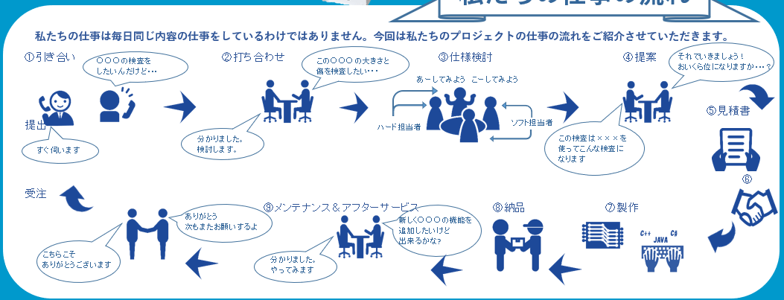

 | 弊社業務の流れの1例です。
 | 一貫してお任せいただくことも、流れの中の一部、製造のみ等 柔軟にご対応させていただきます。

8P (会社概要・会社外観写真・拠点情報）
素材 |  |  | 担当 | 進捗

会社概要 |  |  | 西山 | 完了 | ・・・営業品目改訂

 | 称号 |  | 株式会社オーテックエレクトロニクス
 | 創業 |  | 昭和61年（1986年）4月1日
 | 資本金 |  | 6,500万円
 | 代表者 |  | 代表取締役社長 田倉和男
 | 所在地 |  | 〒400-0215 山梨県南アルプス市上八田140-41
 |  |  | TEL．055-280-5252 FAX．055-280-5255
 |  |  | info@oh-tec.com http://www.oh-tec.com
 | 取引銀行 |  | 山梨中央銀行 白根支店・商工組合中央金庫 甲府支店・甲府信用金庫 白根支店
 | 業務内容 |  | 基板設計/生産、ソフトウエア設計、電気電子回路設計、シーケンサ設計、ジグ類設計製作、制御盤設計製造、製造委託

会社外観写真 |  |  | 齋藤K | 完了

本社 |  |  |  |  | 飯野事業所
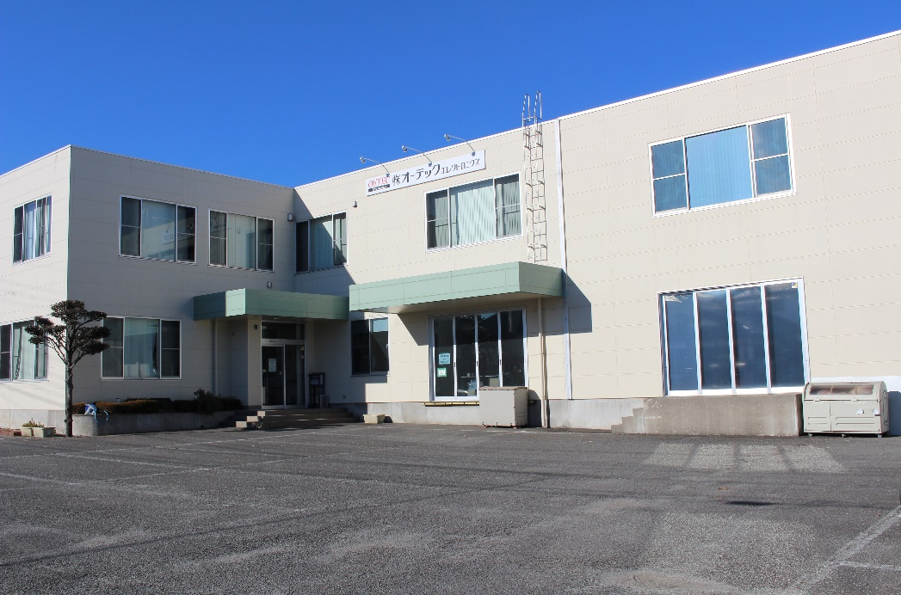
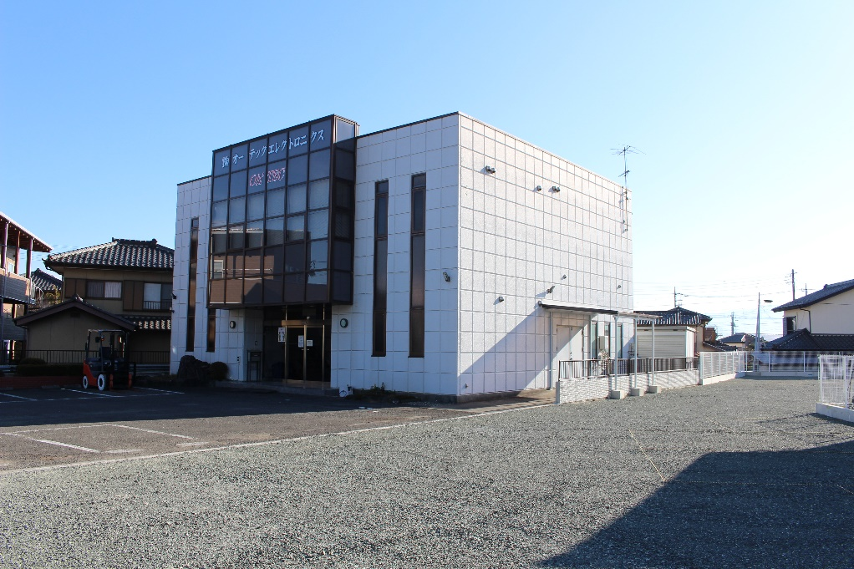

拠点情報 |  |  | 西山 | 完了

 | 本社 | 住所 | 〒400-0215
 |  |  | 山梨県南アルプス市上八田140-41
 |  | 電話番号 | 055-280-5252（代表）
 |  | FAX | 055-280-5255（代表）

 | 飯野事業所 | 住所 | 〒400-0222
 |  |  | 山梨県南アルプス市飯野3443-1

 | 韓国支社 | 住所 | 京畿道 利川市 夫鉢邑 新河里 359-25 2F 205
 |  | 電話番号 | +82-31-638-8862

 | 深圳代理店 |  | 深圳市泰克光电科技有限公司
 |  | 住所 | 6F A# HEDONG INDUSTRIAL PARK, HANGCHENG INDUSTRIAL PARK, QIANJIN ROAD, XIXIANG, BAOAN, SHENZHEN, 518000
 |  | 電話番号 | +86-755-27908832

